상품제안서
엑스트라 데스크탑 핸드폰 거치대 S4 | 상품코드: S01232

 |  |  |  |  |  |  | 02-713-8555 | www.synergygift.co.kr
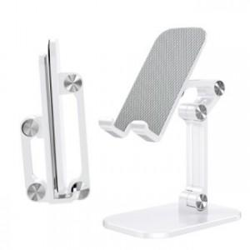 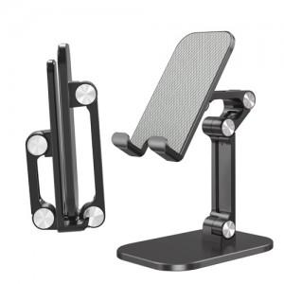 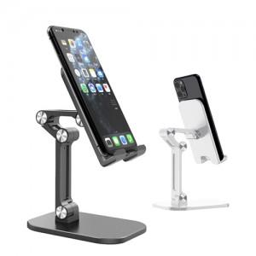

【상세/제작정보】

【인쇄/포장옵션】 | 실크, 레이저 / 포장지포장

【공급단가】 | 수량 | 100~ | 300~ | 500~ | 1,000~ | 3,000~
*VAT별도 | 단가 | 7,970원 | 7,680원 | 7,380원 | 7,090원 | 6,910원

【상품 URL】 | https://www.synergygift.co.kr:443/src/goods_detail.php?gdno=18660

